Java
■Java

１．CheckStyleの設定
 | 標準で「Google Checks」というGoogle Java Style Guideに則ったCheckstyleがインストールされています。

 | 「プロジェクト」 ＞ 「プロパティー」から、Checkstyleのメニューを開き
 | 「このプロジェクトでCheckstyleをアクティブにする」のチェックを選択してください。

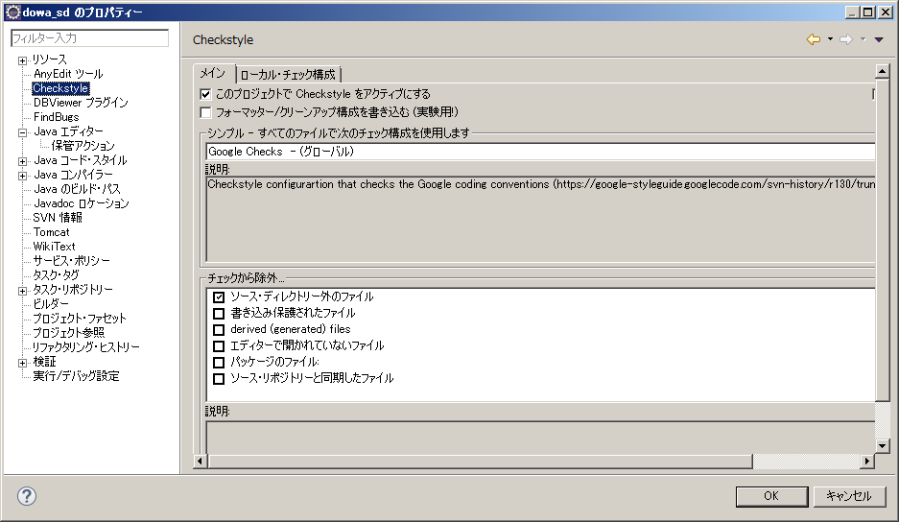

２．フォーマッターの設定

 | Google Java Style Guideに則ったフォーマッターがGoogleから提供されています。
 | https://github.com/google/styleguide

 | 「ウインドウ」 ＞ 「設定」から、「Java」＞「コード・スタイル」＞「フォーマッター」のメニューを開き
 | 「インポート」から、以下のファイルをインポートしてください。

 | http://52.68.179.228/svn/1510_hanbai_sanpai/product/dowa_sd/tool/eclipse-java-google-style.xml

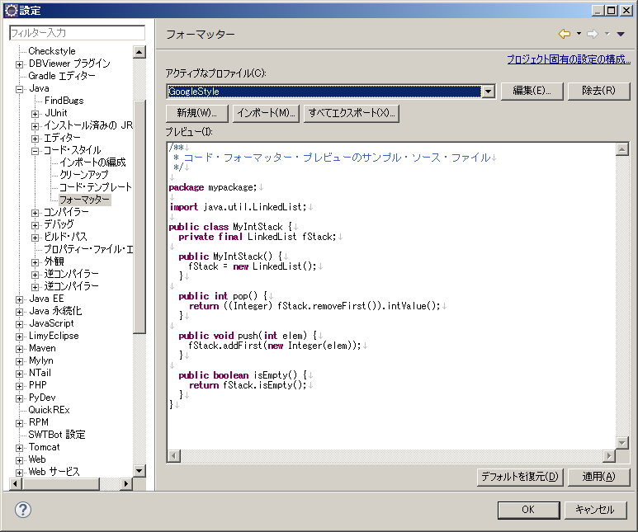

 | 「プロジェクト」 ＞ 「プロパティー」から、「Java」＞「コード・スタイル」＞「フォーマッター」のメニューを開き
 | 「プロジェクト固有の設定を可能にする」のチェックを外してください。

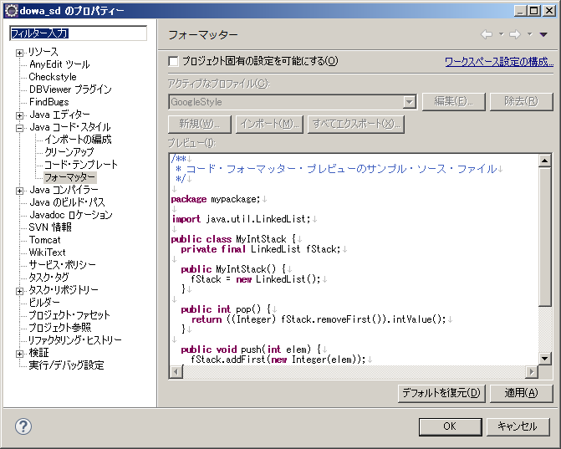

3．補完アクションの設定

 | 「ウインドウ」 ＞ 「設定」から、「Java」＞「エディター」＞「補完アクション」のメニューを開き
 | 以下の設定をしてください。

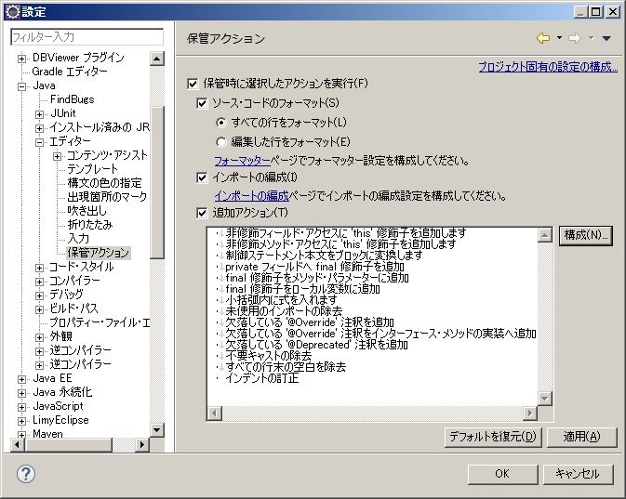

一覧に、
「小括弧内に式を入れます」
が入っていますが、今回は除外します。Lombokと競合するため。

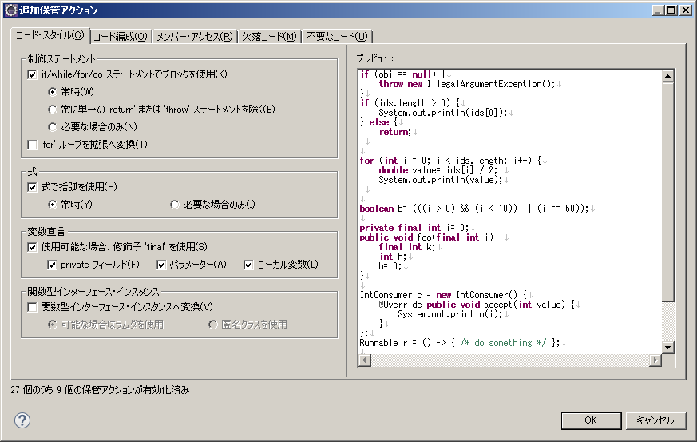

「小括弧内に式を入れます」
にチェックが入っていますが、チェックを外してください。Lombokと競合するため。

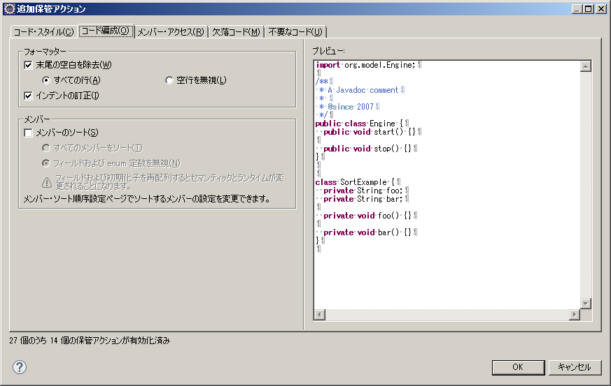

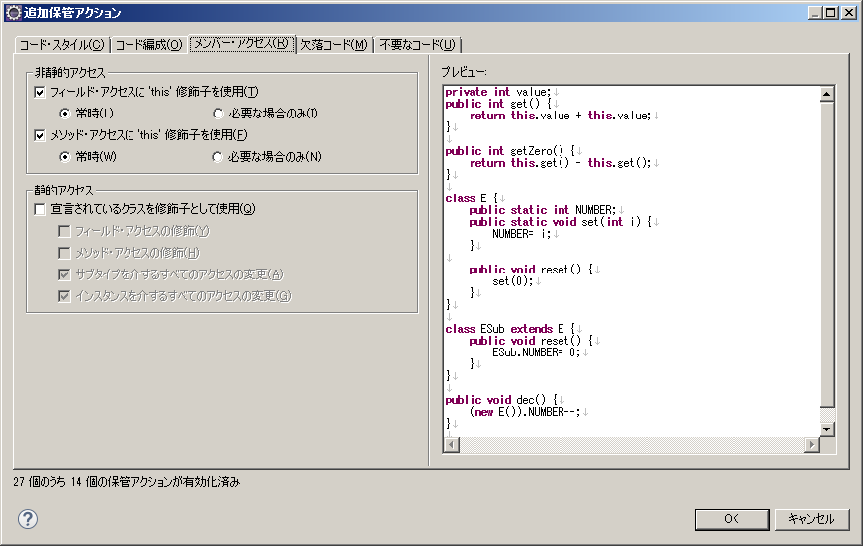

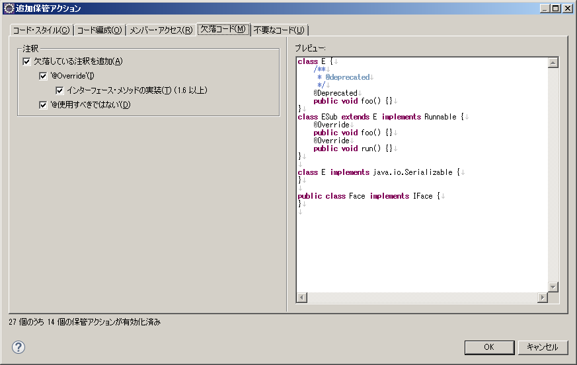

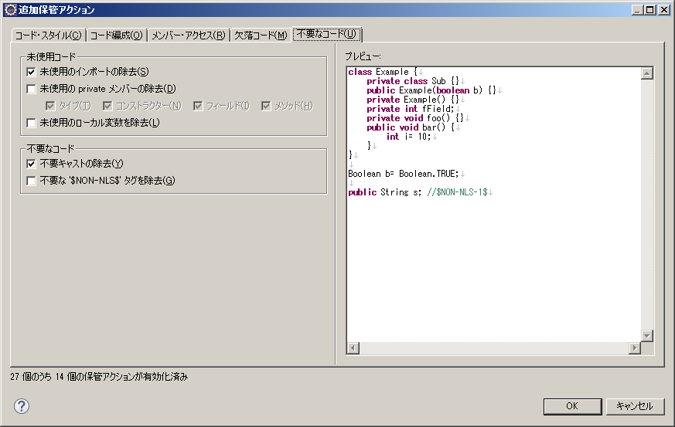

 | 「プロジェクト」 ＞ 「プロパティー」から、「Java」＞「エディター」＞「補完アクション」のメニューを開き
 | 「プロジェクト固有の設定を可能にする」のチェックを外してください。

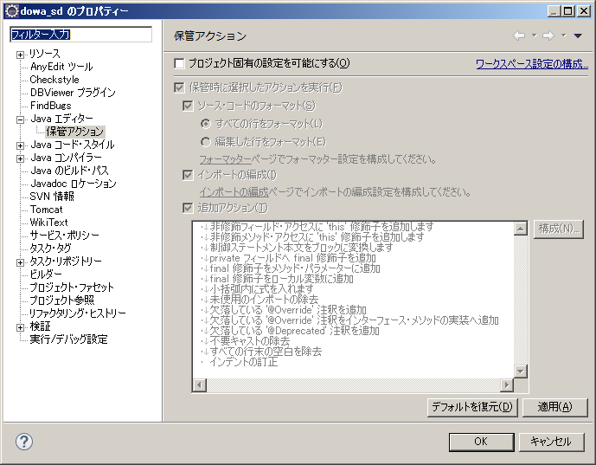

4．インポートの編成

 | 「ウインドウ」 ＞ 「設定」から、「Java」＞「コード・スタイル」＞「インポートの編成」のメニューを開き
 | 以下の設定をしてください。

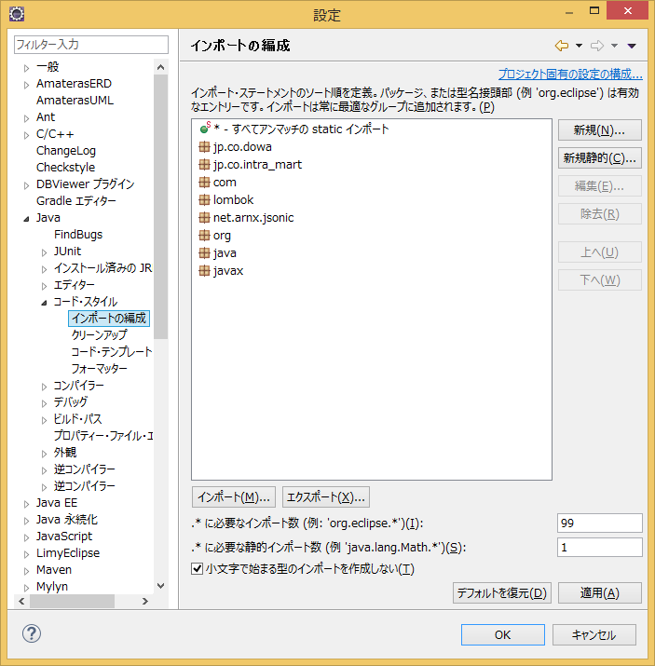

 | 「プロジェクト」 ＞ 「プロパティー」から、「Java コード・スタイル」＞「インポートの編成」のメニューを開き
 | 「プロジェクト固有の設定を可能にする」のチェックを外してください。

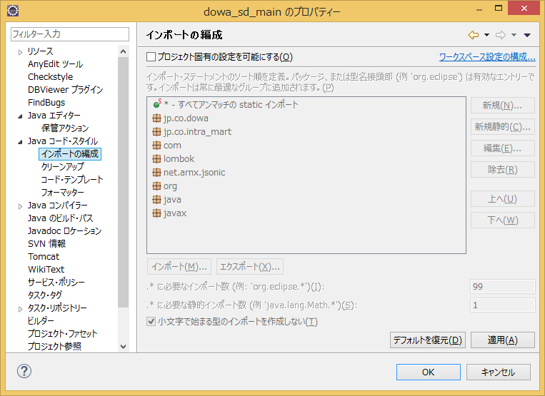

5．Lombokのインストール
 | 以下のURLに従って、Lombokをインストールしてください。
 | プロジェクトのtool/lib以下にjarは配置済です。

 | http://www.casleyconsulting.co.jp/blog-engineer/java/%E3%80%90java%E3%80%91lombok%E3%81%A7%E5%86%97%E9%95%B7%E3%82%B3%E3%83%BC%E3%83%89%E3%82%92%E5%89%8A%E6%B8%9B%E3%81%97%E3%82%88%E3%81%86/

JavaScript
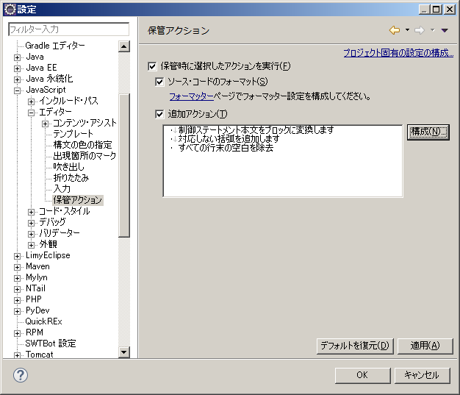
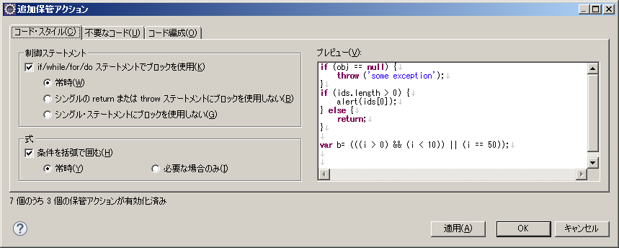
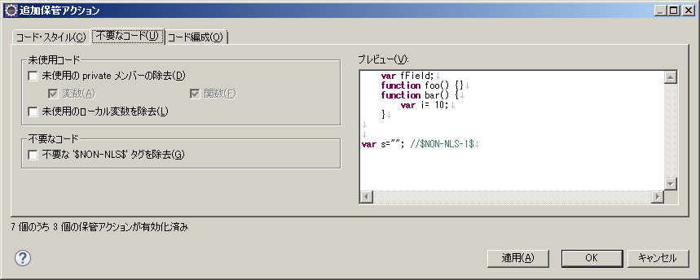
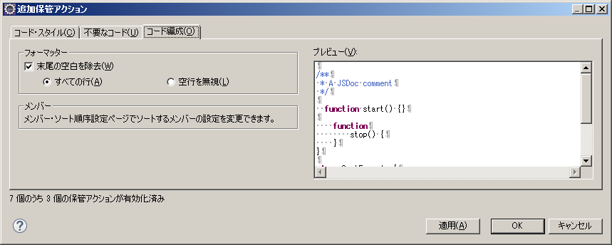
■JavaScript

1．フォーマッターの設定

 | Google JavaScript Style Guideに則ったフォーマッターが有志によって提供されています。
 | https://github.com/jokeyrhyme/eclipse-formatter-profiles

 | ただし、最終コミットが2012年なので、合わない部分は修正して利用します。

 | 「ウインドウ」 ＞ 「設定」から、「JavaScript」＞「コード・スタイル」＞「フォーマッター」のメニューを開き
 | 「インポート」から、以下のファイルをインポートしてください。

 | http://52.68.179.228/svn/1510_hanbai_sanpai/product/dowa_sd/tool/google-style-guide-javascript-eclipse.xml

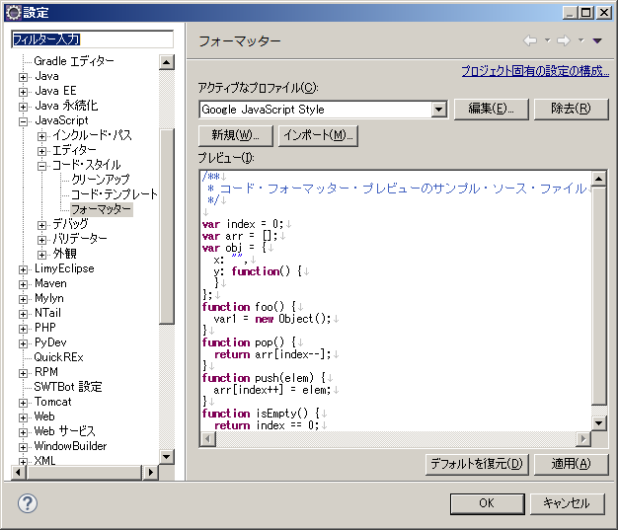

2．補完アクションの設定

 | 「ウインドウ」 ＞ 「設定」から、「JavaScript」＞「エディター」＞「補完アクション」のメニューを開き
 | 以下の設定をしてください。

